TESTE QA
 |  |  |  | Quociente de Adversidade (QA) |  |  |  |  |  |  |  |  |  |  | www.lucianarochacoach.com

Avaliação do QA

Quantas adversidades você enfrenta no seu dia a dia? Você está sendo consumido por essas adversidades ou aproveita a oportunidade para ter um desempenho melhor?

Imagine os seguintes eventos como se eles estivessem acontecendo agora. Em seguida, selecione o número que representa a sua resposta para cada uma das perguntas relacionadas. |  |  |  |  |  |  |  |  |  | Assinale com um"X":
 |  |  |  |  |  |  |  |  |  | 1 | 2 | 3 | 4 | 5
1 | Você sofre um problema financeiro. |  |  |  | Até que ponto você pode influenciar esta situação? |  |  | Não muito |  |  |  |  |  |  | Completamente
2 | Você foi rejeitado para uma promoção ou por um cliente. |  |  |  | Até que ponto você se sente responsável por melhorar a situação? |  |  | Não muito responsável |  |  |  |  |  |  | Completamente responsável
3 | Você é criticado por um grande projeto que acabou de finalizar. |  |  |  | A consequência dessa situação irá: |  |  | afetar todas as áreas da sua vida (casa, trabalho, social) |  |  |  |  |  |  | limitar-se a esta situação
4 | Você acidentalmente apagou um e­mail importante. |  |  |  | Qual é o impacto em você? |  |  | Percepção que estraga seu dia |  |  |  |  |  |  | Vai passar rápido
5 | O projeto de alta prioridade que você está trabalhando foi cancelado. |  |  |  | A consequência dessa situação irá: |  |  | afetar todas as áreas da sua vida (casa, trabalho, social) |  |  |  |  |  |  | limitar-se a esta situação
6 | Alguém que você respeita ignora sua tentativa de discutir uma questão importante. |  |  |  | Até que ponto você se sente responsável por melhorar a situação? |  |  | Não muito responsável |  |  |  |  |  |  | Completamente responsável
7 | As pessoas não aceitam as suas ideias. |  |  |  | Até que ponto você pode influenciar esta situação? |  |  | Não muito |  |  |  |  |  |  | Completamente
8 | Você tem que trabalhar no meio das suas férias. |  |  |  | Qual é o impacto em você? |  |  | Percepção que estraga seu dia |  |  |  |  |  |  | Vai passar rápido
9 | Você violou seus valores para conseguir algo que você considera importante. |  |  |  | A consequência dessa situação irá: |  |  | afetar todas as áreas da sua vida (casa, trabalho, social) |  |  |  |  |  |  | limitar-se a esta situação
10 | Depois de muito procurar, você não conseguiu encontrar um documento importante. |  |  |  | Qual é o impacto em você? |  |  | Percepção que estraga seu dia |  |  |  |  |  |  | Vai passar rápido
11 | Você não gosta do seu local de trabalho. |  |  |  | Até que ponto você se sente responsável por melhorar a situação? |  |  | Não muito responsável |  |  |  |  |  |  | Completamente responsável
12 | Você perdeu aquele compromisso que você estava aguardando por meses. |  |  |  | A consequência dessa situação irá: |  |  | afetar todas as áreas da sua vida (casa, trabalho, social) |  |  |  |  |  |  | limitar-se a esta situação
13 | Seu trabalho e sua vida pessoal não estão em equilíbrio. |  |  |  | Até que ponto você pode influenciar esta situação? |  |  | Não muito |  |  |  |  |  |  | Completamente
14 | Você pensa que nunca tem dinheiro suficiente. |  |  |  | Qual é o impacto em você? |  |  | Percepção que estraga seu dia |  |  |  |  |  |  | Vai passar rápido
15 | Você acha que não está se exercitando regularmente como deveria. |  |  |  | Até que ponto você pode influenciar esta situação? |  |  | Não muito |  |  |  |  |  |  | Completamente
16 | Sua empresa ou área não está atingindo os resultados. |  |  |  | Até que ponto você se sente responsável por melhorar a situação? |  |  | Não muito responsável |  |  |  |  |  |  | Completamente responsável
17 | Seu computador quebrou pela terceira vez este mês. |  |  |  | Até que ponto você pode influenciar esta situação? |  |  | Não muito |  |  |  |  |  |  | Completamente
18 | A reunião que você está é uma perda de tempo. |  |  |  | Até que ponto você se sente responsável por melhorar a situação? |  |  | Não muito responsável |  |  |  |  |  |  | Completamente responsável
19 | Você perdeu algo de muita importância para você. |  |  |  | Qual é o impacto em você? |  |  | Percepção que estraga seu dia |  |  |  |  |  |  | Vai passar rápido
20 | Seu chefe não aceita as suas decisões. |  |  |  | A consequência dessa situação irá: |  |  | afetar todas as áreas da sua vida (casa, trabalho, social) |  |  |  |  |  |  | limitar-se a esta situação

 |  | Controle |  | Responsabilidade |  | Alcance |  | Duração
 |  | 1 | #N/A | 2 | #N/A | 3 | #N/A | 4 | #N/A
 |  | 7 | #N/A | 6 | #N/A | 5 | #N/A | 8 | #N/A
 |  | 13 | #N/A | 11 | #N/A | 9 | #N/A | 10 | #N/A
 |  | 15 | #N/A | 16 | #N/A | 12 | #N/A | 14 | #N/A
 |  | 17 | #N/A | 18 | #N/A | 20 | #N/A | 19 | #N/A
 |  | Total C = | #N/A | Total R = | #N/A | Total A = | #N/A | Total D = | #N/A

 |  |  |  |  |  | Total ( C + R + A + D ) * 2 = | #N/A | pontos

 |  |  |  |  |  | A pontuação média é 147,5. Quanto maior, melhor.

 |  | Agora olhe para o seu CRAD e determine quais aspectos do QA você precisa para melhorar:

 |  | C = Controle (Até que ponto você pode influenciar a situação?)
 |  | R = Responsabilidade (Até que ponto você mantem­se responsável por melhorar esta situação?)
 |  | A = Alcance (Até que ponto as consequências desta situação chegam em outras áreas do seu trabalho ou vida?)
 |  | D = Duração (Quanto tempo as consequências desta situação vão durar?)

 |  | Veja na tabela abaixo em que perfil está a sua pontuação QA: Alpinista, Campista ou Desistente:
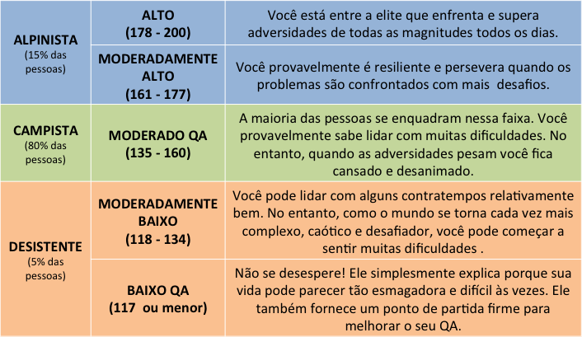

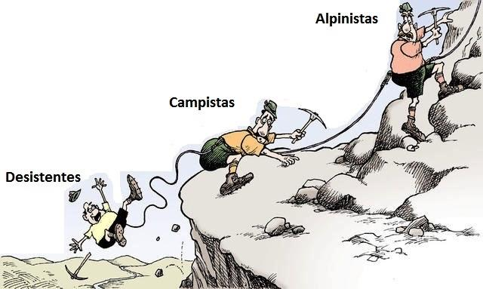

Paul Stoltz desenvolveu o Quociente de Adversidade (QA) para testar o padrão inconsciente de como as pessoas respondem à adversidade, mostrar como aumentá­lo e, assim, ajudar os indivíduos a tornarem­se valiosos no trabalho.
Importante: . Este resultado baseia-se nas respostas dadas pelo respondente na ferramenta, para ampliar o conhecimento a respeito de seus aspectos comportamentais e atitudes. Não se configura como um teste psicológico.

